Mapa calor-Tablas de referencia
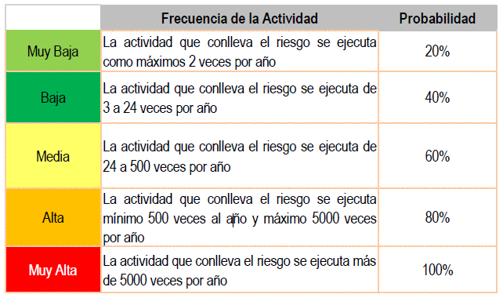
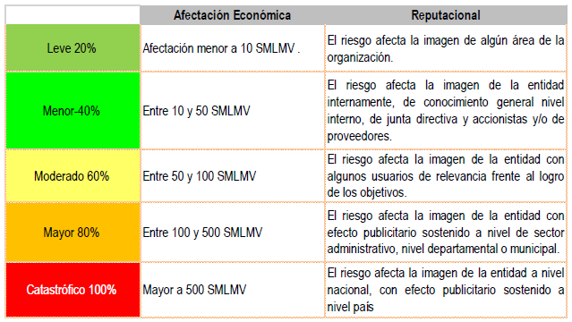
ÁREAS FACTORES DE RIESGO |  |  | CLASIFICACIÓN DE RIESGOS |  |  | DETERMINAR LA PROBABILIDAD | DETERMINAR EL IMPACTO | NIVEL DE SEVERIDAD | ANALISIS Y EVALUACIÓN DE CONTROLES
FACTOR | DEFINICIÓN | DESCRIPCIÓN | Clasificación | Factor de riesgo | Descripción
Procesos | Eventos relacionados con errores en las actividades que deben realizar los servidores de la organización. | Falla de procedimientos | Ejecución y administración de procesos | Proceso | Pérdidas derivadas de errores en la ejecución y administración de procesos |  |  |  | Características |  |  | Descripción | Peso
 |  | Errores de grabación, autorización | Fraude externo | Evento externo | Pérdida derivada de actos de fraude por personas ajenas a la organización (no participa personal de la entidad). |  |  |  | Atributos de eficiencia | Tipo | Preventivo | Va hacia las causas del riesgo, aseguran el resultado final esperado. | 25%
 |  | Errores en cálculos para pagos internos y externos | Fraude interno | Talento Humano | Pérdida debido a actos de fraude, actuaciones irregulares, comisión de hechos delictivos abuso de confianza, apropiación indebida, incumplimiento de regulaciones legales o internas de la entidad en las cuales está involucrado por lo menos 1 participante interno de la organización, son realizadas de forma intencional y/o con ánimo de lucro para sí mismo o para terceros. |  |  | 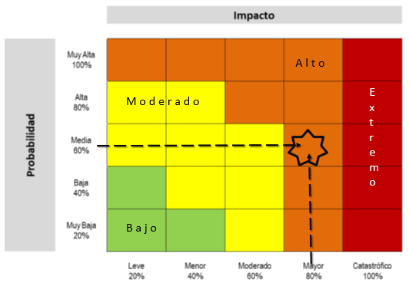 |  |  | Detectivo | Detecta que algo ocurre y devuelve el proceso a los controles preventivos. Se pueden generar reprocesos. | 15%
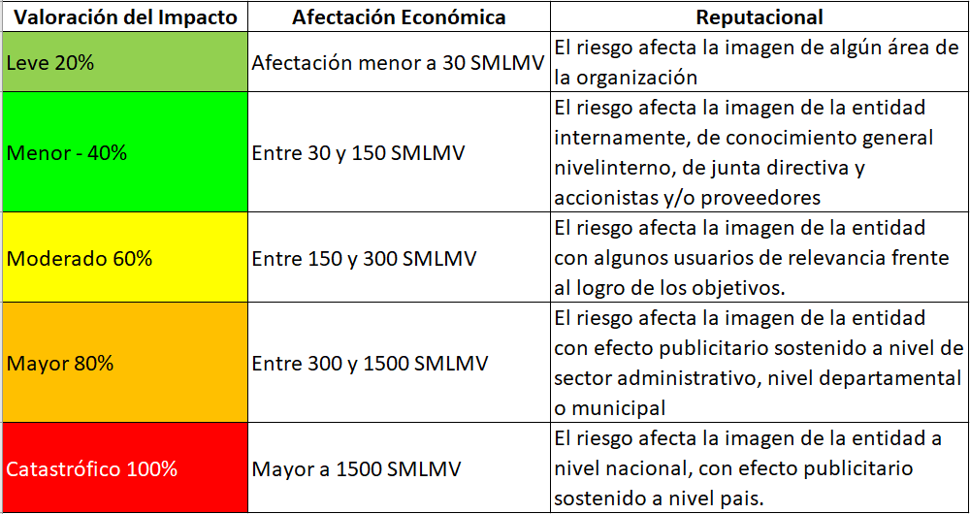
 |  | Falta de capacitación, temas relacionados con el personal | Fallas tecnológicas | Tecnología | Errores en hardware, software, telecomunicaciones, interrupción de servicios básicos. |  |  |  |  |  | Correctivo | Dado que permiten reducir el impacto de la materialización del riesgo, tienen un costo en su implementación. | 10%
Talento Humano | Incluye seguridad y salud en el trabajo. Se analiza posible dolo e intención frente a la corrupción | Hurto activos | Relaciones laborales | Puede asociarse a varios factores | Pérdidas que surgen de acciones contrarias a las leyes o acuerdos de empleo, salud o seguridad, del pago de demandas por daños personales o de discriminación. |  |  |  |  | Implementación | Automático | Son actividades de procesamiento o validación de información que se ejecutan por un sistema y/o aplicativo de manera automática sin la intervención de personas para su realización. | 25%
 |  | Posibles comportamientos no éticos de los empleados | Usuarios, productos y prácticas | Puede asociarse a varios factores | Fallas negligentes o involuntarias de las obligaciones frente a los usuarios y que impiden satisfacer una obligación profesional frente a éstos. |  |  |  |  |  | Manual | Controles que son ejecutados por una persona, tiene implícito el error humano. | 15%
 |  | Fraude interno (corrupción, soborno) | Daños a activos fijos/ eventos externos | Infraestructura | Pérdida por daños o extravíos de los activos fijos por desastres naturales u otros riesgos/eventos externos como atentados, vandalismo, orden público. |  |  |  | Atributos informativos | Documentación | Documentado | Controles que están documentados en el proceso, ya sea en manuales, procedimientos, flujogramas o cualquier otro documento propio del proceso. | -
Tecnología | Eventos relacionados con la infraestructura tecnológica de la entidad. | Daño de equipos |  | Evento externo |  |  |  |  |  |  | Sin documentar | Identifica a los controles que pese a que se ejecutan en el proceso no se encuentran documentados en ningún documento propio del proceso. | -
 |  | Caída de aplicaciones |  |  |  |  |  |  |  | Frecuencia | Continua | El control se aplica siempre que se realiza la actividad que conlleva el riesgo. | -
 |  | Caída de redes |  |  |  |  |  |  |  |  | Aleatoria | El control se aplica aleatoriamente a la actividad que conlleva el riesgo | -
 |  | Errores en programas |  |  |  |  |  |  |  | Evidencia | Con registro | El control deja un registro permite evidencia la ejecución del control. | -
Infraestructura | Eventos relacionados con la infraestructura física de la entidad | Derrumbes |  |  |  |  |  |  |  |  | Sin registro | El control no deja registro de la ejecución del control | -
 |  | Incendios
 |  | Inundaciones
 |  | Daños a activos fijos
Evento externo | Situaciones externas que afectan la entidad. | Suplantación de identidad
 |  | Asalto a la oficina
 |  | Atentados, vandalismo, orden público

